Цех №3
Ответственный за обновление:
(Фамилия Имя Отчество)
(Подпись)
Ответственный за контроль исполнения:
СПРАВОЧНИК ОБОРУДОВАНИЯ - КОРПУС №3
(Фамилия Имя Отчество)
(Подпись)
С ДП.003-01

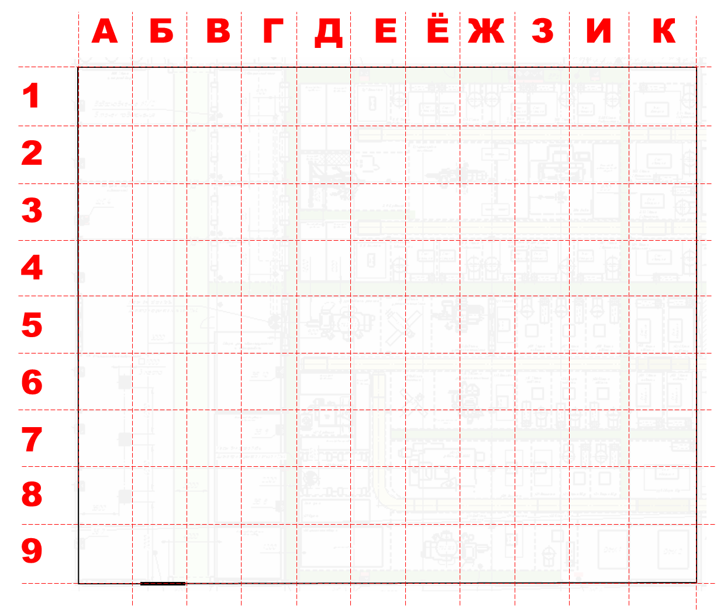

 | Оборудование Цеха №3 |  |  |  | Рабочее место где находится |  | Выполняемая операция из 1С (какая операция из МК делается на этом оборудование) | Доступный ресурс оборудования |  |  | Дополнительный комментарии (если есть)
п/п | Наименование оборудования | Тип оборудования | Подразделение | Состояние оборудования | Название участка (как сами называете) | Адрес по схеме (номер квадрата где находиться оборудование), если оборудование больше квадрата, то указывается только один из несколько, куда оно попадает |  | Сколько часов работает оборудование в сутки | Сколько сотрудников работает на оборудование в одну смену | график работ на оборудование
1 | Позиционер сварочный 750 АНМА инв.№000346393 | Сварка | Отдел шнеки | Рабочий | Сварка труба-хаб | 1-И | Сварка труба-хаб | 11 | 1 | 15/15 - 2чел.
2 | Аппарат сварочный ESAB | Сварка | Отдел шнеки | Рабочий | Сварка труба-хаб | 1-И
3 | Позиционер сварочный 750 АНМА инв.№000346382 | Сварка | Отдел шнеки | Рабочий | Сварка | 1-З | Сварка | 11 | 1 | 15/15 - 2чел.
4 | Аппарат сварочный ESAB | Сварка | Отдел шнеки | Рабочий | Сварка | 1-З
5 | Аппарат сварочный ESAB | Сварка | Отдел шнеки | Рабочий | Сборка | 1-Ж | Прихватки | 11 | 1 | 15/15 - 1чел.
6 | Ручная плазма | Сварка | Отдел шнеки | Рабочий | Сборка | 1-Ж | Прихватки
7 | Аппарат сварочный ESAB | Сварка | Отдел шнеки | Рабочий | Сборка | 1-Ё | Прихватки | 11 | 1 | 15/15 - 1чел.
8 | Аппарат сварочный ESAB | Сварка | Отдел шнеки | Рабочий | Сварка | 1-Е | Сварка
9 | Аппарат сварочный ESAB | Сварка | Отдел шнеки | Рабочий | Сварка | 1-Е | Сварка | 11 | 1 | 15/15 - 1чел.
10 | Аппарат сварочный ESAB Aristo Miq 5000iw зав.№950-907-0214, 2018 г.в., инв.№000611749 | Сварка | Отдел гидромолоты сварка корпусов | Рабочий | Сборка | 2-И | Сборка | 11 | 2 | 3/3 - 2чел.
11 | Аппарат сварочный ESAB Warrior 500i CC/СV 380-460V зав.№512-747-6114, 2018 г.в., инв.№000561545 | Сварка | Отдел гидромолоты сварка корпусов | Рабочий | Сборка | 2-И | Сборка
12 | Станок сварочный Робот для сварки корпусов гидромолотов Entra I M710/12L зав № , 2023 г.в., Турция, инв.№ 000988615 | Сварка | Отдел гидромолоты сварка корпусов | Рабочий | Сварка | 2-З | Сварка | 11 | 1 | 2/2 - 2чел.
13 | Аппарат сварочный Trans Puls Synergic 4000 зав.№24322141, 2013 г.в., инв.№000184865 | Сварка | Отдел гидромолоты сварка корпусов | Рабочий | Сварка | 2-Ж | Сварка
14 | Позиционер сварочный HBJ-06 зав.№OLT1911201, 2019 г.в., Китай, инв.№000707991 | Сварка | Отдел гидромолоты сварка корпусов | Рабочий | Сварка | 2-Ж | Сварка
15 | Станок горизонтально-расточной 2622В зав.№1627, 1978 г.в., инв.№000078997 | Расточной | Отдел гидромолоты сварка корпусов | Рабочий | Расточка | 2-Ё | Расточка | 8 | 1 | 5/2 - 1чел.
16 | Станок токарно-винторезный 16К20 для приварки держателей резцов фрез зав.№02857, 1977 г.в., Россия, инв.№001009879 | Токарный универсальный | Отдел гидромолоты сварка корпусов | Рабочий | Сварка | 4-И | Сварка | 11 | 1 | 15/15 - 1чел. | Сборка сварка барабанов
17 | Аппарат сварочный ESAB Aristo Mig 5000iw зав.№950-837-0694, 2018 г.в., инв.№000654907 | Сварка | Отдел гидромолоты сварка корпусов | Рабочий | Сварка | 4-И | Сварка
18 | Позиционер сварочный Stalex WP-350, 350/120 кг.,0-5 об/мин для сварки барабанов фрез | Сварка | Отдел гидромолоты сварка корпусов | Рабочий | Сварка | 4-И | Сварка
19 | Аппарат сварочный ESAB Aristo Miq 5000iw зав.№950-745-0180, 2017 г.в., инв.№000561435 | Сварка | Отдел гидромолоты сварка корпусов | Рабочий | Сварка | 4-З | Сварка | 11 | 1 | 2/2- 2чел.
20 | Позиционер сварочный HBJ-12 зав.№1911424, 2019 г.в., Китай. инв. №000705274 | Сварка | Отдел гидромолоты сварка корпусов | Рабочий | Сварка | 4-З | Сварка
21 | Аппарат сварочный ESAB Aristo Miq 5000iw зав.№950-824-01-98, 2018 г.в., инв.№000529396 | Сварка | Отдел гидромолоты сварка корпусов | Рабочий | Сварка | 4-Ж | Сварка | 11 | 1 | 2/2- 2чел.
22 | Позиционер сварочный HBJ-12 зав.№1808344, 2018 г.в., Китай, инв.№000611414 | Сварка | Отдел гидромолоты сварка корпусов | Рабочий | Сварка | 4-Ж | Сварка
23 | Аппарат сварочный ESAB Aristo Miq 5000iw зав.№950-828-0200, 2017 г.в., инв.№000561515 | Сварка | Отдел гидромолоты сварка корпусов | Рабочий | Сварка | 4-Ё | Сварка | 11 | 1 | 3/3- 2чел.
24 | Позиционер сварочный HBJ-12 зав.№1808342, 2018 г.в., Китай, инв.№000572206 | Сварка | Отдел гидромолоты сварка корпусов | Рабочий | Сварка | 4-Ё | Сварка
25 | Аппарат сварочный ESAB Aristo Miq 5000iw зав.№950-843-0203, 2018 г.в., инв.№000561407 | Сварка | Отдел гидромолоты сварка корпусов | Рабочий | Сварка | 4-Ё | Сварка | 11 | 1 | 2/2- 2чел.
26 | Позиционер сварочный HBJ-06 зав.№OLT1911204, 2019 г.в., Китай, инв.№000707992 | Сварка | Отдел гидромолоты сварка корпусов | Рабочий | Сварка | 4-Ё | Сварка
27 | Зачистка | Зачистка | Отдел гидромолоты сварка корпусов | Рабочий | Зачистка | 4-Е | Зачистка/ОТК | 11 | 1 | 15/15 - 1чел.
28 | Аппарат сварочный ESAB Aristo Mig 5000iw зав.№000487534, 2017 г.в., инв.№000565582 | Сварка | Отдел коммунального оборудования | Рабочий | Сборка/Сварка | 5-И | Сборка/Сварка/Зачистка | 11 | 1 | 7/7 - 2чел.
29 | Аппарат сварочный ESAB Aristo Mig 5000iw зав.№9506260436, Польша, г.в. 2022 | Сварка | Отдел коммунального оборудования | Рабочий | Сборка/Сварка | 5-З | Сборка/Сварка/Зачистка | 11 | 1 | 15/15 - 2чел.
30 | Аппарат сварочный ESAB Warrior 500i CC/CV 380-460V зав.№512-729-5823, 2017 г.в., инв.№000633445 | Сварка | Отдел коммунального оборудования | Рабочий | Сборка/Сварка | 5-Ж | Сборка/Сварка/Зачистка | 11 | 1 | 7/7 - 2чел.
31 | Аппарат сварочный ESAB Warrior 500i CC/CV 380-460V зав.№512-832-6522, 2017 г.в., инв.№000609425 | Сварка | Отдел коммунального оборудования | Рабочий | Сборка/Сварка | 5-Ё | Сборка/Сварка/Зачистка | 11 | 1 | 7/7 - 1чел.
32 | Аппарат сварочный ESAB Warrior 500i CC/СV 380-460V зав.№512-903-6840, 2019 г.в., инв.№000577318 | Сварка | Отдел коммунального оборудования | Рабочий | Сборка/Сварка | 5-Е | Сборка/Сварка/Зачистка | 11 | 1 | 2/2 - 1чел.
33 | Аппарат сварочный ESAB Aristo Mig 5000iw зав.№950-835-0895, 2018 г.в., инв.№000654885 | Сварка | Отдел подвески гидромолотов | Рабочий | Сборка | 6-И | Сборка | 11 | 1 | 2/2 - 2чел.
34 | Аппарат сварочный ESAB Aristo Mig 5000iw зав.№950-845-0920, 2018 г.в., инв.№000654886 | Сварка | Отдел подвески гидромолотов | Рабочий | Сборка | 6-И | Сборка | 11 | 1 | 15/15/ - 2чел.
35 | Аппарат сварочный ESAB Aristo Miq 5000iw зав.№950-908-0215, 2019 г.в., инв.№000639341 | Сварка | Отдел подвески гидромолотов | Рабочий | Сварка | 6-З | Сварка | 11 | 1 | 2/2 - 2чел.
36 | Позиционер 750 АНМА зав.№А7922, инв.№000346380 | Сварка | Отдел подвески гидромолотов | Рабочий | Сварка | 6-З | Сварка
37 | Аппарат сварочный ESAB Mig 4004i Puise 551-805-2294 Польша 2013г инв.№ 000977723 | Сварка | Отдел подвески гидромолотов | Рабочий | Сварка | 6-З | Сварка | 11 | 1 | 2/2 - 2чел.
38 | Зачистка | Зачистка | Отдел подвески гидромолотов | Рабочий | Зачистка Подвески | 7-Е | Зачистка | 11 | 1 | 5/5 - 2чел.
39 | Аппарат сварочный ESAB Rebel EMP 255ic, 2019 г.в., инв.№000627898 | Сварка | Отдел ковши | Рабочий | Сборка/Сварка ковши | 6-Ж | Сборка/Сварка | 11 | 1 | 3/3 - 2чел.
40 | Аппарат сварочный Fronius TransSteel 5000 зав.№20422231, 2018 г.в., инв.№000070173 | Сварка | Отдел ковши | Рабочий | Сборка/Сварка ковши | 6-Ё | Сборка/Сварка | 11 | 1 | 2/2 - 2чел.
41 | Зачистка | Зачистка | Отдел ковши |  | Зачистка ковши | 6-Е | Зачистка | 11 | 1 | 2/2 - 2чел.
42 | Аппарат сварочный ESAB Aristo Mig 5000iw зав.№9501340273, Польша | Сварка | Отдел быстросъемных механизмов | Рабочий | Сборка | 7-И | Сборка | 11 | 1 | 15/15/ - 2чел.
43 | Аппарат сварочный ESAB Origo Mig 4002 cw зав.№740-211-0821, Швеция 2015 г.в., Код. б00003134, инв.№000891090 | Сварка | Отдел быстросъемных механизмов | Рабочий | Сварка | 7-З | Сварка | 11 | 1 | 3/3 - 2чел.
44 | Аппарат сварочный Fronius TransSteel 5000 зав.№20513329 инв.№000083946 | Сварка | Отдел быстросъемных механизмов | Рабочий | Сварка | 7-Ж | Сварка | 11 | 1 | 15/15/ - 2чел.
45 | Зачистка | Зачистка | Отдел быстросъемных механизмов | Рабочий | Зачистка БСМ | 7-Ё | Зачистка | 11 | 1 | 3/3 - 2чел.
46 | Станок вертикально-фрезерный с ЧПУ Sino KVL1361 (VMC1160B) CTS20 bar, зав.№231220841, 2023 г.в., инв.№001048690 | Фрезерный ЧПУ | Отдел быстросъемных механизмов | Рабочий | Фрезерная | 9-И | Фрезерная с ЧПУ | 11 | 1 | 7/7 - 2чел.
47 | Станок вертикально-фрезерный с ЧПУ Sino KVL1361 (VMC1160B) FANUC (CTS20bar), Китай 2023 г.в., зав.№231221907, инв.№001078282, | Фрезерный ЧПУ | Отдел быстросъемных механизмов | Рабочий | Фрезерная | 9-И | Фрезерная с ЧПУ
48 | Станок горизонтально-расточной TOS WHN9B зав.№40-30, 1984 г.в., инв.№000524228 | Расточной | Отдел быстросъемных механизмов | Рабочий | Расточка | 9-Ё | Расточка | 8 | 1 | 5/2 - 1чел.
49 | Станок токарно-карусельный одностоечный 1531, инв.№ 000982483 | Токарный универсальный | Отдел подвески гидромолотов | Не используют | Расточка | 9-Е | Расточка |  |  |  | Не используют
50 | Камера дробеметная OPTIMA 12-25-Y-3/7,5 зав.№J10127, 2021 г.в., Чехия, инв.№000784146 | Дробемёт | Участок Окрашивания и Дробеструйной обработки | Рабочий | Дробеструй | 5-Д | Дробеструй | 11 | 1 | 7/7 - 2чел.
51 | Камера дробеметная LCQ3710 зав.№2310003 Китай 2023 г.в., инв.№000996853 | Дробемёт | Участок Окрашивания и Дробеструйной | Рабочий | Дробеструй | 2-Е | Дробеструй | 11 | 1 | 7/7 - 2чел.
52 | Покрасочная камера №1 | Покраска | Участок Окрашивания и Дробеструйной | Рабочий | Покраска | 2-Г | Покраска 1К/Покраска 2К/Маркировка | 11 | 1 | 2/2 - 2чел.
53 | Покрасочная камера №2 | Покраска | Участок Окрашивания и Дробеструйной | Рабочий | Покраска | 3-Г | Покраска 1К/Покраска 2К/Маркировка | 11 | 1 | 2/2 - 2чел.
54 | Покрасочная камера №3 | Покраска | Участок Окрашивания и Дробеструйной | Рабочий | Покраска | 4-Г | Покраска 1К/Покраска 2К/Маркировка | 11 | 1 | 2/2 - 2чел.
55 | Покрасочная камера №4 | Покраска | Участок Окрашивания и Дробеструйной | Рабочий | Покраска | 5-Г | Покраска 1К/Покраска 2К/Маркировка | 11 | 1 | 2/2 - 2чел.
56 | Рабочее место по сборке БСМ | Сборка | Участок Сборки |  | Сборка | 1-Б | Сборка | 11 | 1/2 | 3/3 - 3чел.
57 | Рабочее место по сборке КО | Сборка | Участок Сборки |  | Сборка | 2-Б | Сборка | 11 | 1 | 7/7 - 2чел.
58 | Станция насосная испытательная НС11-57/90-6/300 | Прочее | Участок Сборки | Рабочий
59 | Рабочее место по сборке ГМ (small) и БСМ | Сборка | Участок Сборки |  | Сборка | 3-Б | Сборка | 11 | 2/3 | 3/3 - 5чел.
60 | Рабочее место по сборке ГМ (Large) | Сборка | Участок Сборки |  |  | 4-Б
61 | Рабочее место по сборке Сваерозок, Трамбовок, Вибропогружателей | Сборка | Участок Сборки |  | Сборка | 4-Пристройка
62 | Пресс гидравлический П6424 зав.№1927, 1984 г.в., инв.№000007376 | Пресс | Участок Сборки | Рабочий
63 | Рабочее место по сборке Ударных блоков Delta | Сборка | Участок Сборки |  | Сборка | 6-Пристройка
64 | Стенд испытательный для гидромолотов инв.№000105918 (ТК 020.03.000 ) | Стенд | Участок Сборки | Рабочий | Полиуретан/Наклейки/Шильды |  | Полиуретан/Наклейки/Шильды | 11 | 1 | 2/2 - 2чел.
65 | Станок для перемешивания полиуретана (ТК 090.00.1185) инв.№000596607 (ТК 090.00.1185) | Прочее | Участок Сборки | Рабочий
66 | Плоттер режущий Graphtec CE7000-60 СО СТЕНДОМ (STO118) зав.№PR207, инв.№000780810 S/N: W102117687 | Прочее | Участок Сборки | Рабочий
67 | Шкаф сушильный лабораторный ШСвЛ-80 №000584199 | Прочее | Участок Сборки | Рабочий
68 | Шкаф сушильный лабораторный ШСвЛ-80 №2 (№000608355) | Прочее | Участок Сборки | Рабочий
69 | Шкаф сушильный лабораторный ШСвЛ-80 №3 (№000608356) | Прочее | Участок Сборки | Рабочий
70 | Шкаф сушильный промышленный ШС35/250-1500-П Стандарт | Прочее | Участок Сборки | Рабочий
71 | Шкаф сушильный промышленный ШС35/250-1500-П Стандарт зав.№2548/М-23/МО, 2023 г.в., Россия, инв № 001019130 | Прочее | Участок Сборки | Рабочий

